Reporte Bug
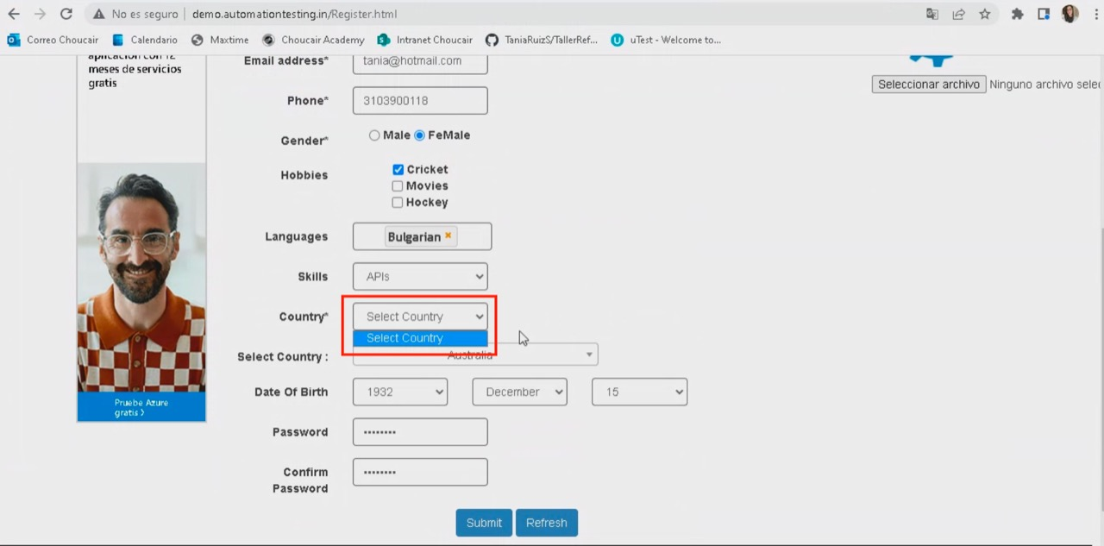
Nro. Bug | ID caso de prueba afectado | Descripción Bug | Estado | Fecha de detección | Reportado por | Severidad | Detalle del Bug | Evidencia de la falla

